Download
Để thuận tiện cho việc học tập nên tạo ra một máy ảo WINDOWS 10 pro khác

1, Tải file .ISO
https://www.microsoft.com/en-gb/software-download/windows10
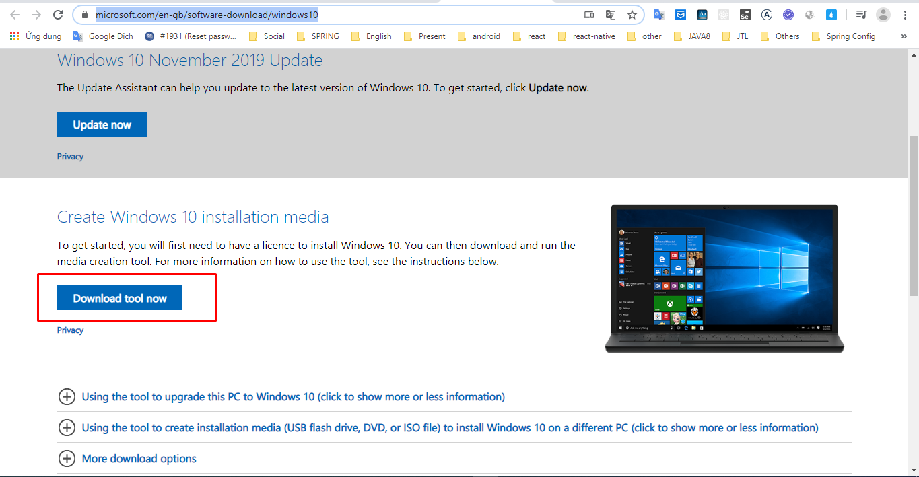

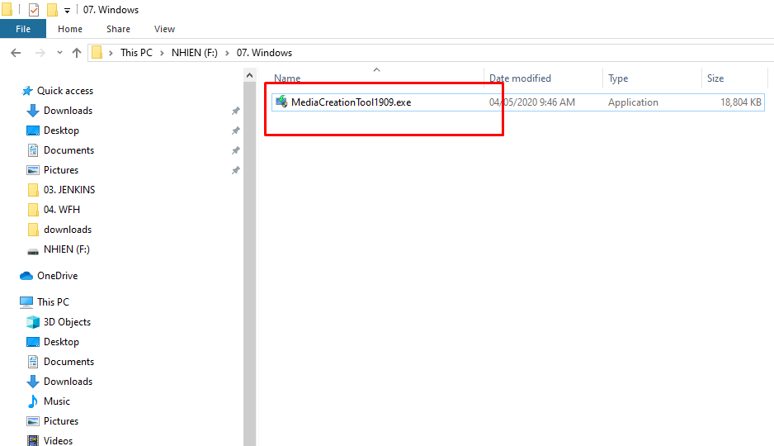

Sau đó run

1_Giới thiệu Docker
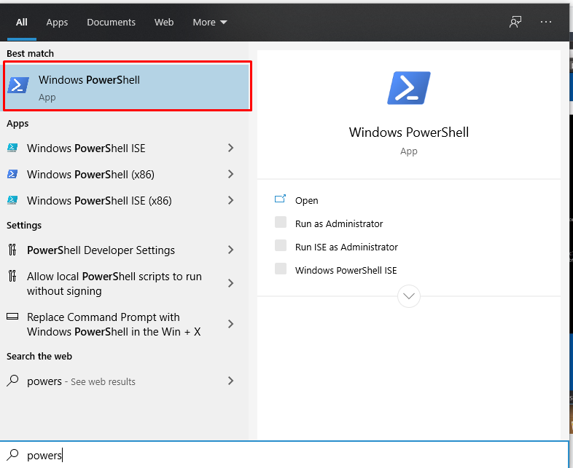
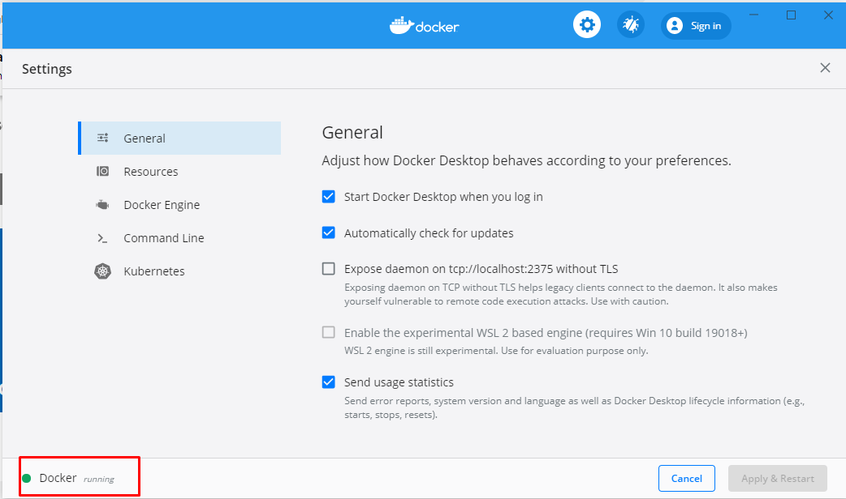
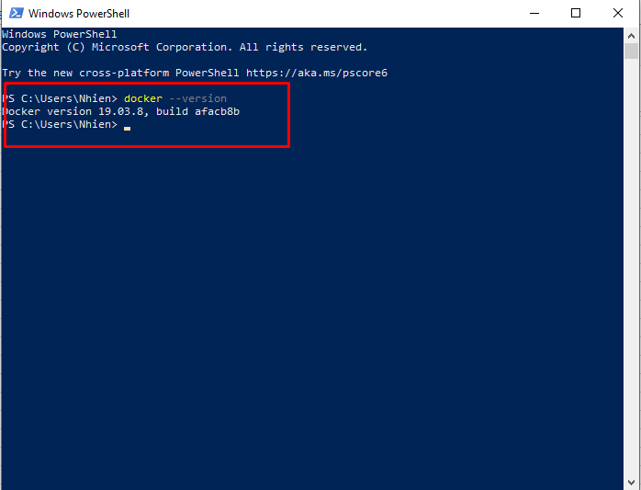
https://xuanthulab.net/gioi-thieu-ve-docker-lam-quen-voi-docker-tao-container.html
 | https://www.youtube.com/watch?v=r6JiWwh-08c&list=PLwJr0JSP7i8At14UIC-JR4r73G4hQ1CXO&index=1
DOCKER là phần mềm mã nguồn mở ==> giúp tạo ra các container để chạy và phát triển các ứng dụng hay là cho phép các ứng dụng chạy trong môi trường cách ly

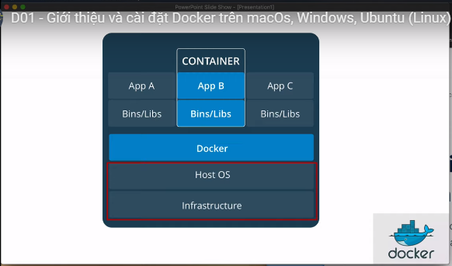
Các container chạy cách li với nhau

Docker engine

 | Sự khác biệt giữa Docker và các công nghệ ảo hóa

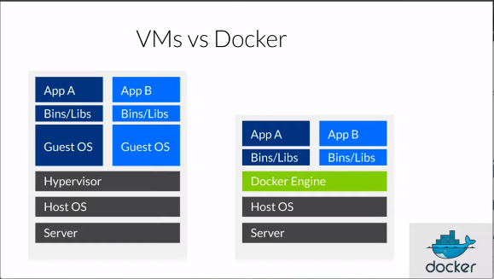
 |  |  |  | Docker có vẻ rất giống máy ảo (nhiều người từng tạo máy ảo với công cụ ảo hóa như Virtual Box, VMWare), nhưng có điểm khác với VM: thay vì tạo ra toàn bộ hệ thống (dù ảo hóa), Docker lại cho phép ứng dụng sử dụng nhân của hệ điều hành đang chạy Docker để chạy ứng dụng bằng cách bổ sung thêm các thành phần còn thiếu cung cấp bởi container. Cách này làm tăng hiệu xuất và giảm kích thước ứng dụng.

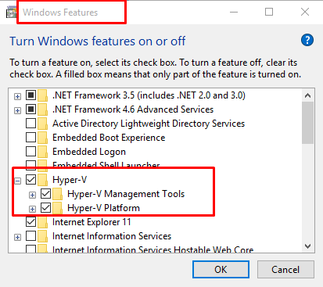
 | Cài đặt trên Windown 10
 | 1, Phải kích hoạt chế độ hyper_v |  |  |  | ===> không thể dùng VituralBox được nữa

 | 2, Tải docker về và cài đặt |  | ===> và install như bt
 |  | https://hub.docker.com/editions/community/docker-ce-desktop-windows

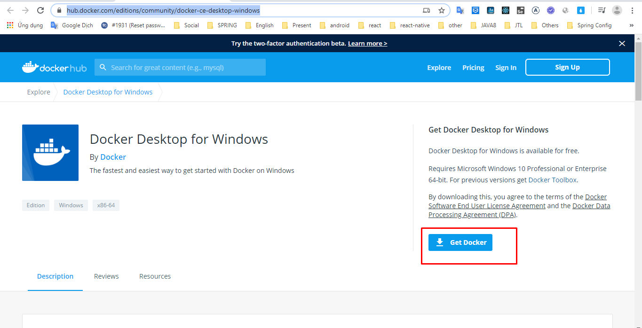

 |  | Sử dụng powershell để gõ lệnh docker

2_Image, Container
 | 0:02 / 21:54
 | D02 - Tìm hiểu Docker Image, chạy một Container
 |  |  | https://www.youtube.com/watch?v=9Gf4vRYSkK8&list=PLwJr0JSP7i8At14UIC-JR4r73G4hQ1CXO&index=2
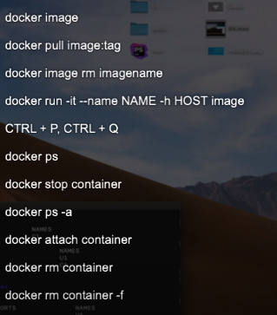

 | Lệnh trợ giúp : docker --help

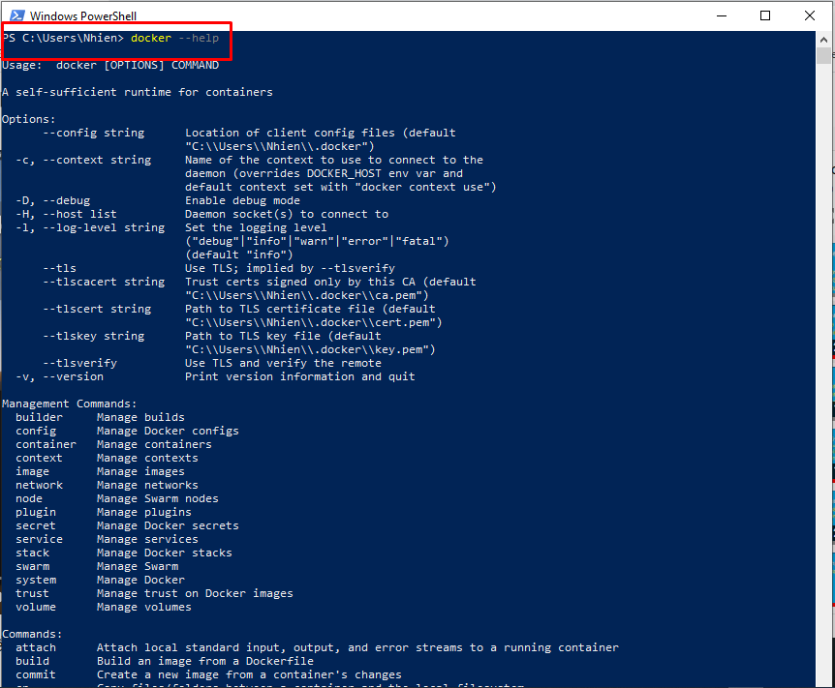

KIỂM TRA IMAGES
 |  |  |  |  |  |  | SEARCH trên DOCKER

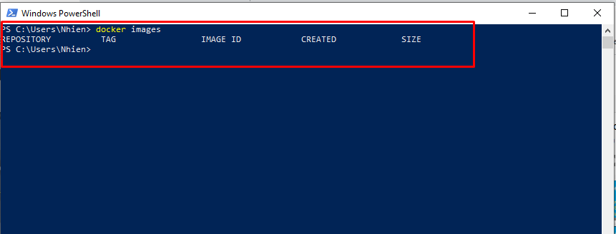
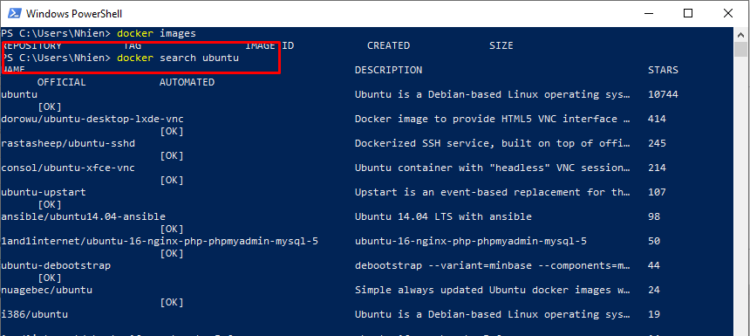

Tải 1 images về |  |  |  |  | hoặc

Để XÓA |  |  |  | có thể dùng tên: tag hoặc là id để xóa images

Để RUN 1 image |  |  |  |  |  | Để exit

LIỆT KÊ các CONTAINER đang chạy

Liệt kê các CONTAINER có trong hệ thống, kể cả chưa chạy

Để START một CONTAINER

Để vào một container đang chạy

 | Muốn thoát Terminal mà container vẫn chạy thì CTRL +P +Q

DỪNG 1 container

Run và đặt tên cho Container

Xóa một container docker rm idcontainer

 |  | Xóa một container đang chạy

3_EXEC, Lưu Container
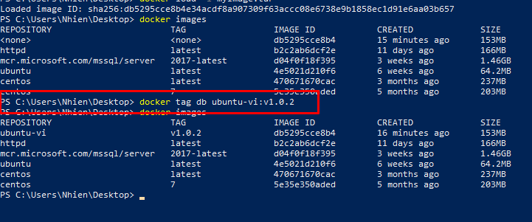
 |  | D03 - Lệnh Docker exec, lưu container thành image với commit, xuất image ra file
 |  |  | https://www.youtube.com/watch?v=oNOfBQPcOs0&list=PLwJr0JSP7i8At14UIC-JR4r73G4hQ1CXO&index=3

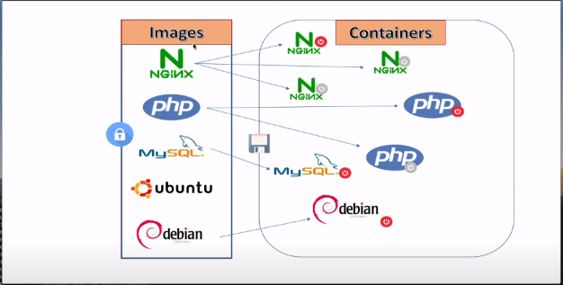

1, | Docker commit ID imageName:version
2, | Docker save --output IMAGENAME.tar IDIMAGE

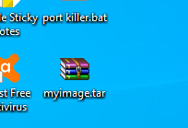

Tạo image thì file .tar
 | Docker load -i file.tar

Đặt tên và tag cho image
 | Docker tag IDIMAGE NAME:TAG

4_Chia sẻ dữ liệu, volume
 | Chia sẻ dữ liệu các máy host với các container và các container với nhau

 | docker rin -it -v pathHost:pathContainer IDIMAGE

 | =======> Dữ liệu vẫn còn khi container bị xóa

 | Chia sẻ dữ liệu cùng với container khác

 | docker run -it --name NAMECONTAINER --volumes-from NAMECONTAINERSHARED IDIMAGE
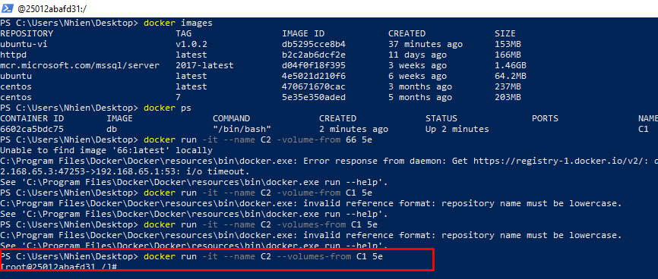

 | Danh sách các Volume

 | Tạo mới Volume

 | Kiểm tra thông tin ổ đĩa
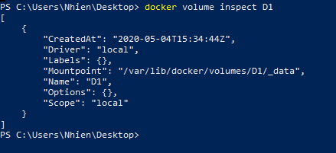

 | Xóa Volume
 |  | Docker volume rm NAMEVOLUME

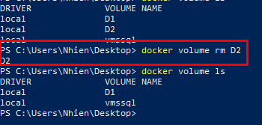

LÀM THẾ NÀO ĐỂ GÁN VOLUME VÀO CONTAINER

 | docker run -it --mount source=DISKNAME,target=pathContainer IDIMAGE

 | Dữ liệu trên volume còn nguyên khi container bị xóa

TẠO VOLUME ÁNH XẠ VÀO MÁY HOST

 | Đối với DISK1 thì ko dùng tham số --mount mà dùng -v

 | Chưa chạy được

6_Docker Compose
